記入表
 |  |  |  |  | 県 |  |  | 団体名 |  |  |  |  |  |  |  |  |  |  |  |  | 御中
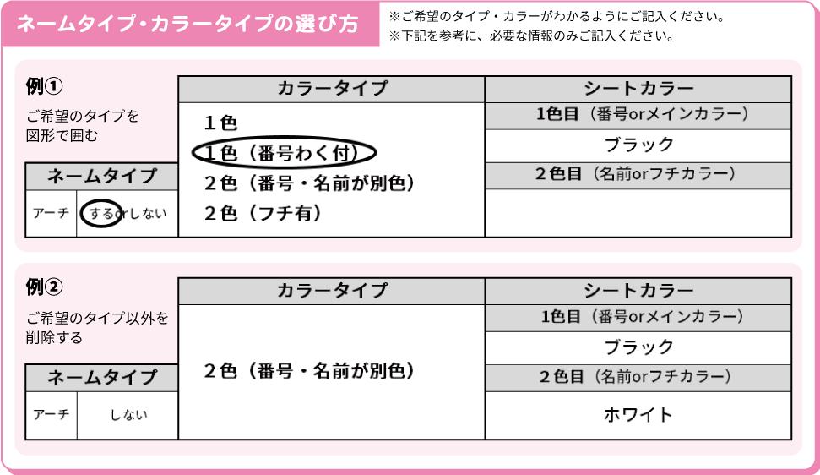

 | ネーム・ナンバー加工内容 |  |  |  |  |  |  |  |  |  |  |  |  |  |  |  |  |  |  | フルカラーフィルムオプション内容
 | 位置 |  |  | 加工サイズ |  |  |  |  |  | カラータイプ |  |  |  |  |  | シートカラー |  |  |  | 位置 |  |  | 加工サイズ |  | 書体
 |  |  |  |  |  |  |  |  |  | １色 １色（番号わく付） ２色（番号・名前が別色） ２色（フチ有） |  |  |  |  |  | 1色目（番号orメインカラー）

 | 書体 |  |  | ネームタイプ |  |  |  |  |  |  |  |  |  |  |  | ２色目（名前orフチカラー）
 |  |  |  | アーチ |  |  | するorしない

 | 注意 |  |  | ※1.英数字は｢半角英数｣で入力してください｡ ※2.番号は4桁､お名前は10文字前後でご入力ください。

 | 商品 サイズ | 番号 |  |  |  | お名前 |  |  |  |  |  |  |  |  |  |  | 商品 サイズ | 番号 | お名前

1

2

3

4

5

6

7

8

9

10

11

12

13

14

15

16

17

18

19

20

21

22

23

24

25

【 注意 & 補足 】
※上記セルに入力された内容を使用し､作成いたします。
※商品サイズ･各ご注文枚数と合っているかご確認ください。
※お名前にお間違いが無いかご確認ください。
※文字数や大きさによっては加工不可能な場合がございます。 【 メール送信先 】 info@noble-t.net

 | サイズ |  | 150 |  |  | 160 |  |  | S |  | M | L | XL | XXL | XXXL |  |  |  |  | 合計 |  | お届け予定日

 | 枚数 |  |  |  |  |  |  |  |  |  |  |  |  |  |  |  |  |  |  | 0 |  |  |  | 月 |  | 日 | （ ）

